상품제안서
로이체 슬림형 블루투스 키보드 | 상품코드: S26851

 |  |  |  |  |  |  | 02-713-8555 | www.synergygift.co.kr
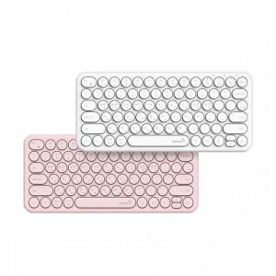

【상세/제작정보】 | 핑크 색상만 진행 가능합니다.

【인쇄/포장옵션】 | 실크 / 포장지포장

【공급단가】 | 수량 | 50~ | 100~ | 500~ | 1,000~ | 2,000~
*VAT별도 | 단가 | 12,150원 | 11,700원 | 11,250원 | 10,800원 | 10,530원

【상품 URL】 | https://www.synergygift.co.kr:443/src/goods_detail.php?gdno=26851

